Materyal-metod
KİT ADI | TÜR | MARKA | CAT. NO | Yöntem
Magnesium | Universal | Otto Scientific | OttoBC151 | Kolorimetrik
Sodyum | Universal | Siemens |  | ISE
Klor | Universal | Siemens |  | ISE

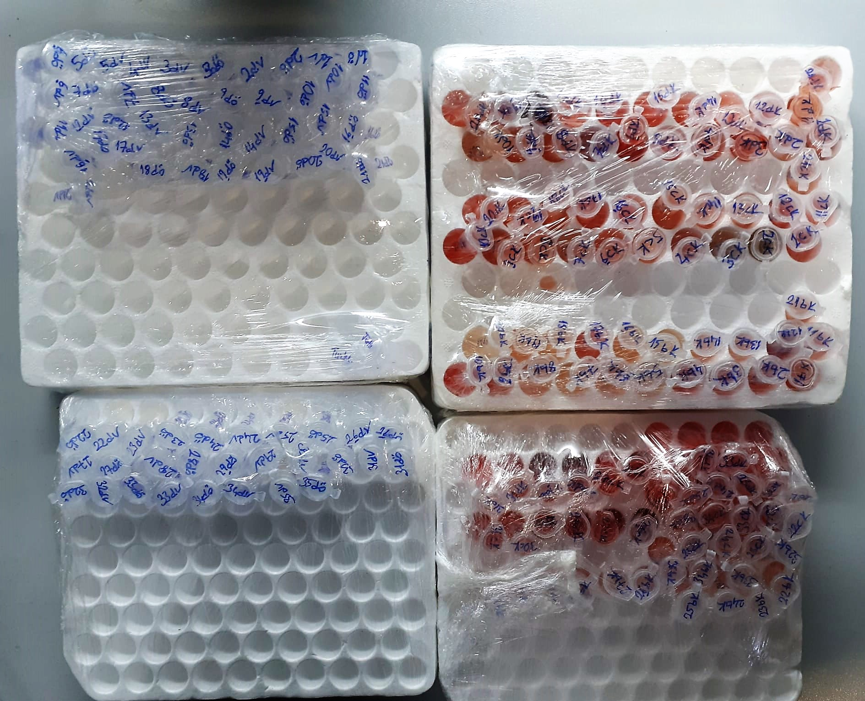

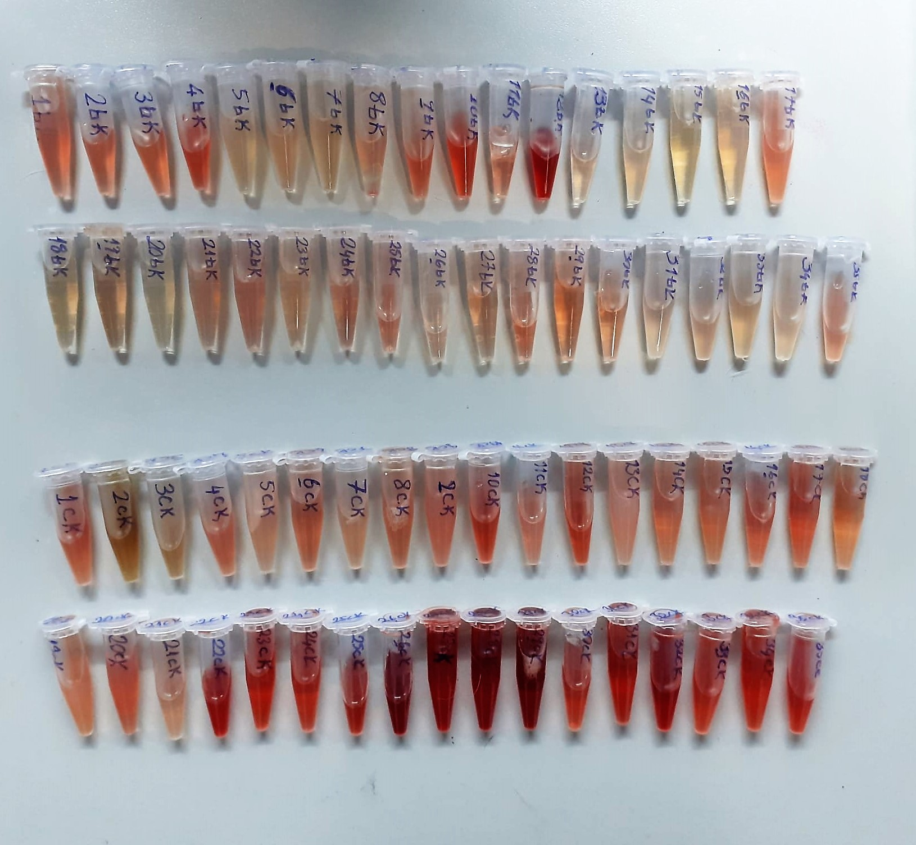
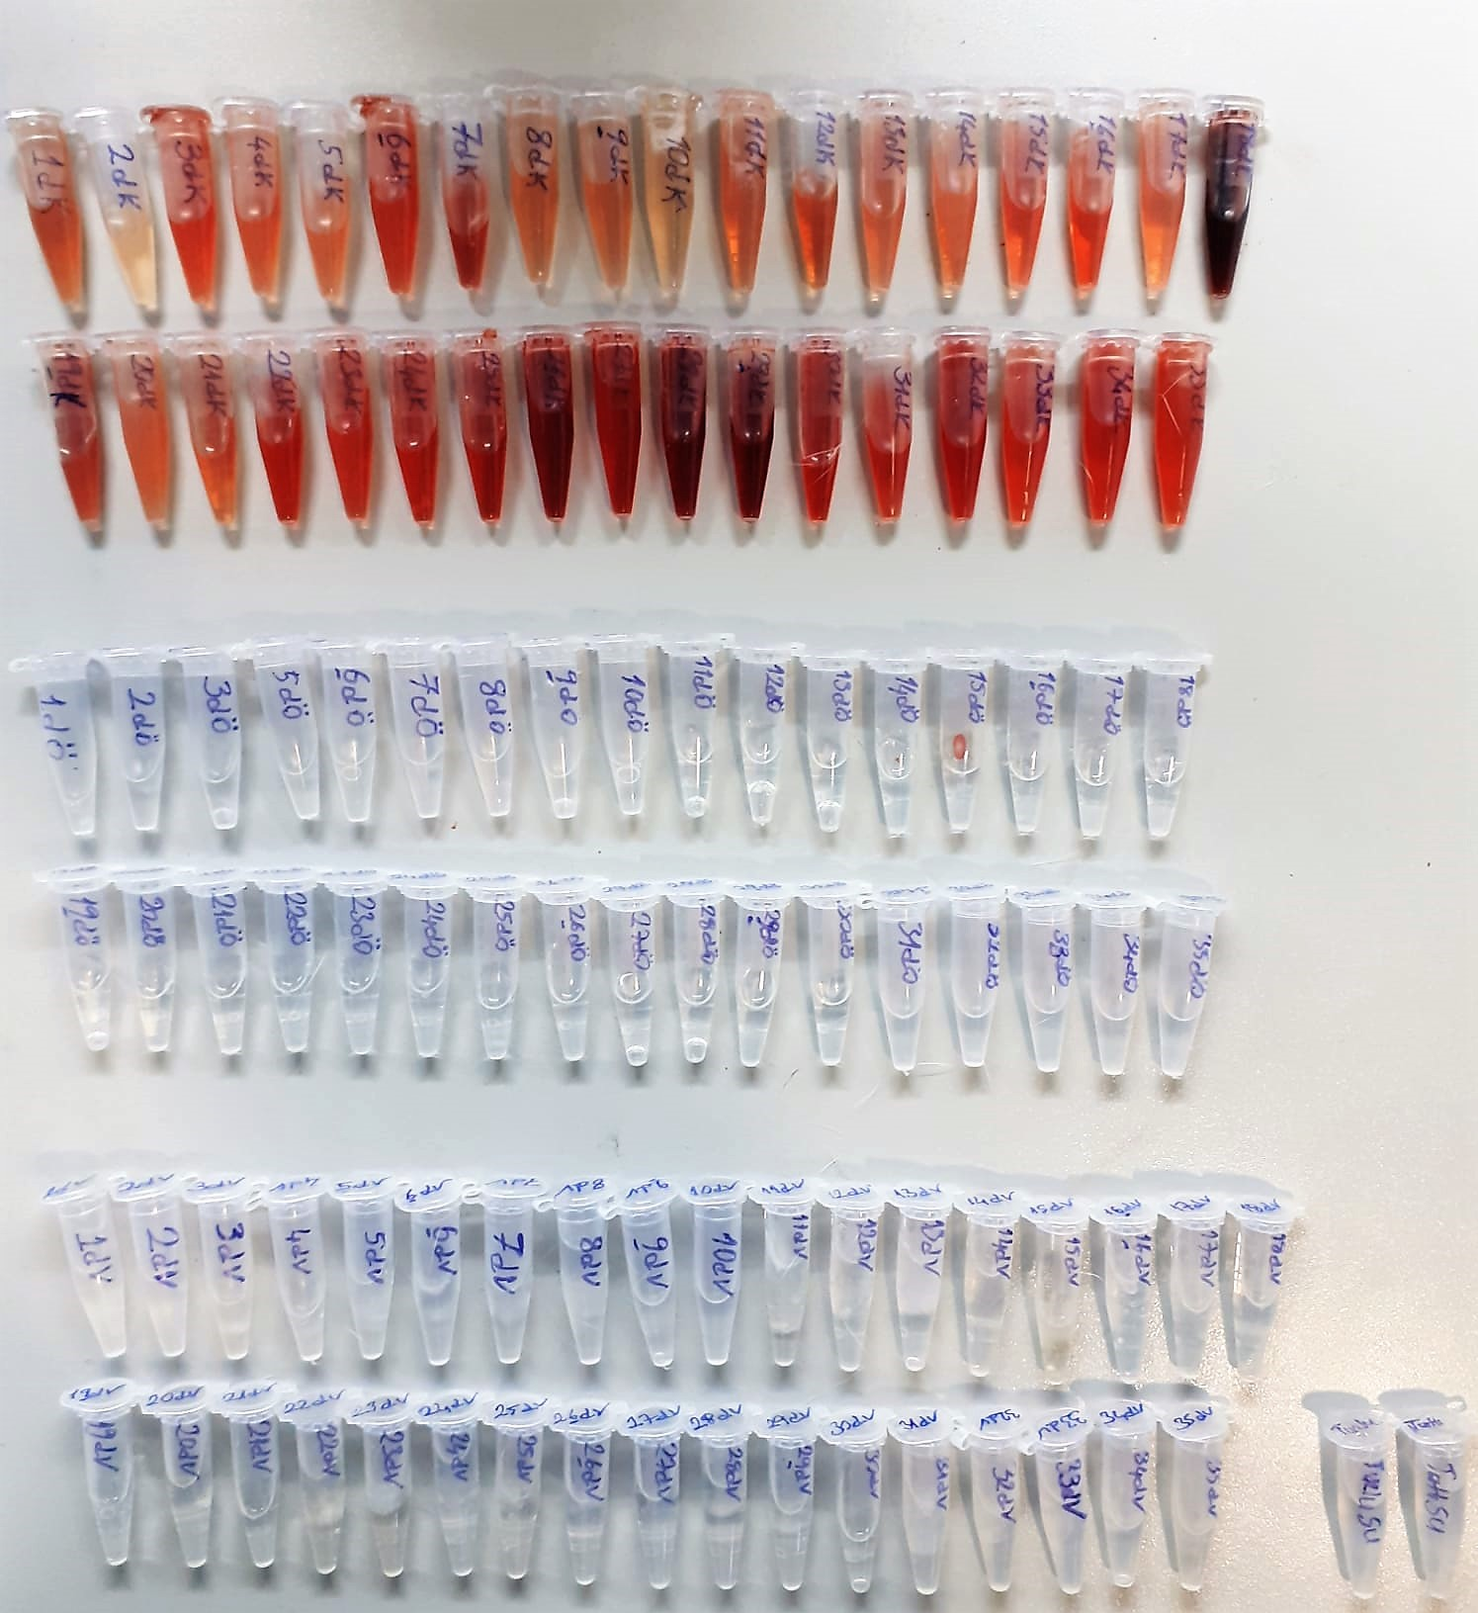

Magnesium mEq/l
Colorimetric endpoint method
Sample and addition Reagent start of reaction:
In alkaline solution, magnesium forms a purple complex with xylidyl blue, a
diazonium salt. The magnesium concentration is measured photometrically via the decrease in the xylidyl blue absorbance.

Soyum, Klorür
ISE

